المؤشرات الكلية

سوق العراق للاوراق المالية
جلسة الثلاثاء 2026/8/18 |  |  |  | تقرير أسعار الأسهم المتداولة لسوق العراق للأوراق المالية
الجلسة (143)
الاسهم المتداولة المدرجة و OTC |  |  | 610,277,622 |  |  | قيمة الأسهم المتداولة المدرجة و OTC |  | 836,151,548 |  |  | صفقات الشركات المدرجة وOTC | 969
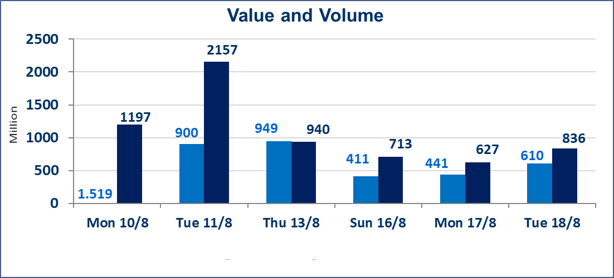
المؤشر60 ISX اليوم | 1031.35 |  | نقطة |  |  | المؤشر15 ISX اليوم | 1261.63 | نقطة
المؤشر 60 ISX السابق | 1035.20 |  | نقطة |  |  | المؤشر 15 ISX السابق | 1257.50 | نقطة
نسبة التغير | -0.37 |  | % |  |  | نسبة التغير | 0.33 | %
عدد النقاط | -3.85 |  | نقطة |  |  | عدد النقاط | 4.13 | نقطة

الشركات المدرجة | 103 | OTC | 22 | 125 |  | الشركات غير المتداولة المدرجة | 39 | OTC | 20 | 59
الشركات المتداولة | 39 | OTC | 1 | 40 |  | الشركات المرتفعة |  |  | 9
شركات الهيئة العامة |  |  |  | 5 |  | الشركات المنخفضة |  |  | 16
الموقوفة بقرار من هيأة الأوراق المالية |  |  |  | 20 |  | شركات الهيئة العامة |  |  | 1
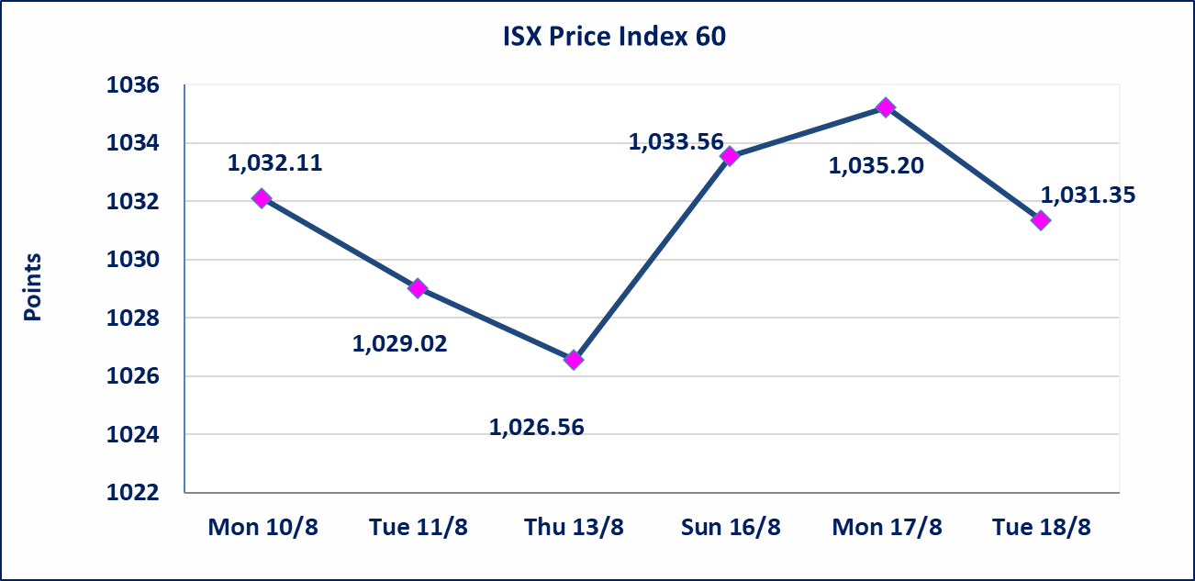
 |  |  |  |  |  | 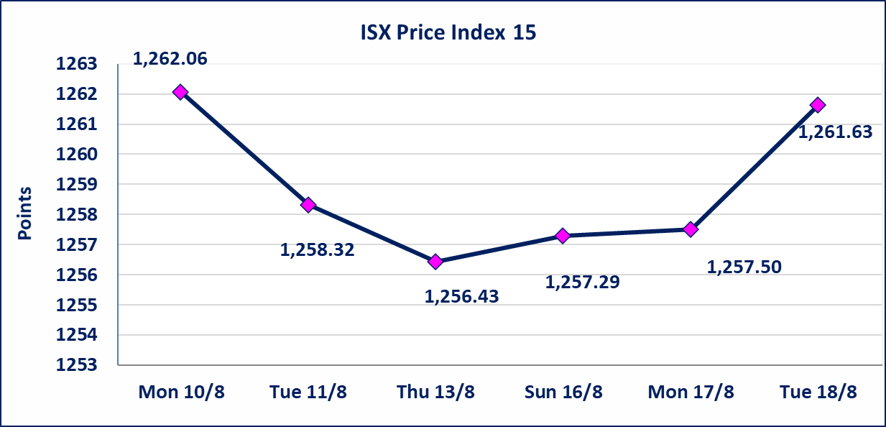
* | استنادا الى كتاب هيأة الاوراق المالية المرقم 1505/10 في 2026/8/13 سيتم ايقاف التداول على اسهم الشركات اعتبارا من جلسة الاثنين 2026/8/17 لعدم الالتزام بمتطلبات الافصاح المالي وتقديم الحسابات الختامية لعام 2025 (مصرف سومر التجاري ،مصرف الموصل ، مصرف الاتحاد العراقي ، مصرف المتحد ، مصرف الوطني الاسلامي ،مصرف الدولي ، مصرف العالم ،مصرف امين العراق ،فنادق عشتار ، الوطنية للاستثمارات السياحية ، الحديثة للانتاج الحيواني ، بابل للانتاج الحيواني) واستمرار التداول على الشركات ( العراقية لصناعة الكارتون ، الصناعات الالكترونية ، الصناعات الخفيفة ، صناعة المواد الانشائية ، العراقية لنقل المنتجات النفطية ، بادية للنقل العام ، فندق فلسطين ، فندق السدير) واستمرار ايقاف التداول على الشركات (الخير للاستثمار المالي،الباتك للاستثمار المالي،بين النهرين للاستثمارات المالية،الزوراء للاستثمار المالي، العراقية للنقل البري، مصرف بابل ، مصرف الشمال، مصرف زين العراق).
الوطنية للصناعات الغذائية (INFF) | تم البدء بعمليات ايداع شهادات اسهم المساهمين لشركة الوطنية للصناعات الغذائية إعتباراً من جلسة الاحد 2026/5/24 وسيتم اطلاق التداول لحين اكمال انتهاء الاجراءات في مركز الايداع في منصة الشركات غير المدرجة ISX-OTC.
الحد الأعلى والادنى للتغير في السعر | نسبة التغير الحدود الدنيا للحركة السعرية للاسهم من (5% الى 10%) والحدود العليا من(10% الى 25%)في كافة المنصات ماعدا منصة OTC.
Web site : www.isx-iq.net E-mail : info-isx@isx-iq.net |  |  |  |  | 07834000034 - 07711211522 : ص . ب :3607 العلوية الهاتف |  |  |  |  |  | بغداد /الكرادة/ قرب المسرح الوطني /مجاور مصرف الخليج التجاري

نسبة التغير
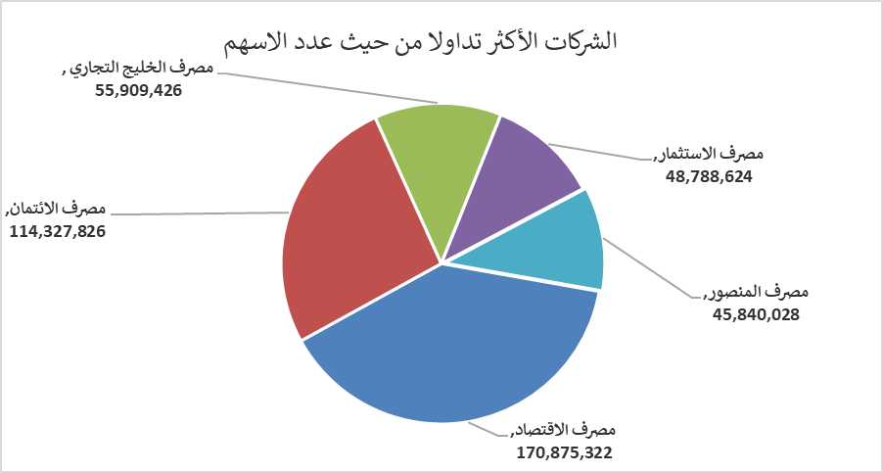
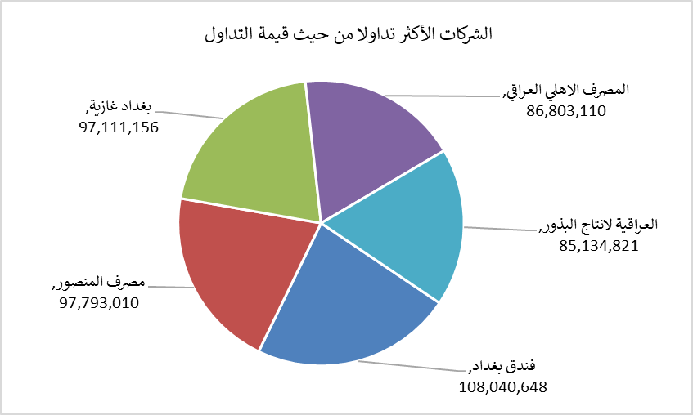
الشركات الأكثر ارتفاعاً وانخفاضاً

نسبة التغير لاسعار الاغلاق الاكثر ارتفاعاً |  |  |  | نسبة التغير لاسعار الاغلاق الاكثر انخفاضاً
اسم الشركة | اغلاق | التغير(%) | الاسهم المتداولة | اسم الشركة | اغلاق | التغير (%) | الاسهم المتداولة
فندق أشور | 31.000 | 24.00 | 2,293 | نقل المنتجات النفطية | 1.450 | -3.97 | 144,044
مصرف الاقتصاد | 0.270 | 17.39 | 170,875,322 | الوطنية لصناعات الاثاث المنزلي | 1.260 | -3.08 | 8,398,812
طريق الخارز لانتاج المواد الانشائية | 1.350 | 17.39 | 35,513,555 | مصرف اشور الدولي | 0.320 | -3.03 | 5,000,000
السجاد والمفروشات | 25.000 | 11.11 | 72,400 | مصرف الخليج التجاري | 0.330 | -2.94 | 55,909,426
الخياطة الحديثة | 7.500 | 5.63 | 2,841,393 | مصرف الاستثمار | 0.360 | -2.70 | 48,788,624

الشركات الاكثر نشاطا حسب الاسهم المتداولة (حجم التداول) |  |  |  | الشركات الاكثر نشاطا حسب القيمة المتداولة
اسم الشركة | اغلاق | التغير(%) | الاسهم المتداولة | اسم الشركة | اغلاق | التغير (%) | القيمة المتداولة
مصرف الاقتصاد | 0.270 | 17.39 | 170,875,322 | فندق بغداد | 12.250 | -1.13 | 108,040,648
مصرف الائتمان | 0.510 | -1.92 | 114,327,826 | مصرف المنصور | 2.130 | -0.47 | 97,793,010
مصرف الخليج التجاري | 0.330 | -2.94 | 55,909,426 | بغداد غازية | 6.300 | 0.00 | 97,111,156
مصرف الاستثمار | 0.360 | -2.70 | 48,788,624 | المصرف الاهلي العراقي | 3.970 | -0.75 | 86,803,110
مصرف المنصور | 2.130 | -0.47 | 45,840,028 | العراقية لانتاج البذور | 5.630 | -0.88 | 85,134,821

